Koder
 | Filnavn: | https://erhvervsakademikbenhavn.sharepoint.com/sites/Team1_BK25E_1SEM_Opgave5/Delte dokumenter/General/C01 Basis/Informationshaandtering A104_PAFA.xlsx | Udfyld selv de grønne felter, eller tilføj nye ↓ |  |  |  |  |  |  | Informationshåndtering - OK |  | Informationshåndtering - OK |  | Informationshåndtering - OK |  |  |  | Efter DS/EN ISO 4157
 | Præfiks | Metadatanavn samt eksempler på værdikoder | Udarbejdet Af (Åben): | Initialer: | Kontrolleret af (Åben) | Værdikode | Kontroldato | SoftwareVersion (Åben) | CAD-version | Fase_Kort (Åben) | Værdikode | VirksomhedsType (Åben) | Værdikode | Indholdstype_DOK_Kort (Bunden/Åben) | Værdikode | DOKumentation (Bunden) | Værdikode | ETage (Åben) | Værdikode | FilType (Bunden) | Værdikode | Mappe | StatUs (Bunden) | Værdikode | AfbildningsType (Bunden) | Værdikode | Info. Niveau (Bunden) | Værdikode | VidensOmråde (Bunden) | Værdikode | FagDisciplin (Åben) | Værdikode | Beskrivelse | Løbenummer (Åben) | ProcesType (Bunden) | Værdikode | Rolle (Bunden) | Værdikode | STade (Bunden) | Værdikode | Version (Bunden) | Revision (Bunden) | Kontraktlig Organisation (Bunden) | Værdiliste | UdVeksling (Bunden) | Værdikode | ENTreprisetype (Åben) | Værdikode
 | A | Fase (Projekteringsfase 1-8: A1:Idéoplæg; A2: Program; A3: Dispositionsforslag; A4: Projektforslag; A5: Forprojekt; A6: Hovedprojekt; A7: Udførelse; A8: Drift) | Gruppe 1 | G1 | Gruppe 1 | QG1_2025-10-24 | 2025-10-24 | Revit 2026 | Rev26 | Ideoplæg(A1) | A1 |  |  |  |  |  | . |  |  |  |  |  |  | . |  |  |  |  |  |  |  |  |  |  |  |  | Projektchef(R01) | R01 |  |  |  |  |  |  |  | .
 | B | Virksomhedstype (Aktør efter forretningsmæssigt virke 01-21: B01: Bygherre; B02: Rådgiver; B03: Producent; B04: Leverandør; B05: Entreprenør; B12: Myndighed; etc.) | Patrick | PAFA | Patrick | QPAFA_2025-10-24 | 2025-10-24 | Revit 2023 | Re23 | Byggeprogram(A2) | A2 | Bygherre(B01) | B01 | BASIS (C01) | C01 | Grundlag(D1) | D1 | Kælder (E00) | E00 | Tegningsfil(F01) | F01 | GEOMETRI (C07) | Under udarbejdelse(G1) | G1 | H0: Generelt | H0 | Info. Niveau 1(J1) | J1 | Styring og infohåndtering(K00) | K00 | Afløb (M01) | M01 | Faglig viden om installationer, som fører flydende strømme bort. | N01 | Ledelse og styring(P1) | P1 | Projektleder(R02) | R02 | Fremtidigt, nyt(S1) | S1 | A | 0 | Bygherreleverance (W01) | W01 | Afsende(X1) | X1 | Jord- & kloakentreprise(Y10) | Y10
 | C | Indholdstype (Dokumentindhold 01-11: C01: Basis; C02: Aftale; C03: Økonomi; osv.) | Albert | ALHE | Albert | QALHE_2025-10-24 | 2025-10-24 | Revit 2024 | Re24 | Dispositionforslag(A3) | A3 | Rådgiver(B02) | B02 | AFTALE (C02) | C02 | Aflevering(D2) | D2 | Stue/1. etage (E01) | E01 | Fagmodel(F02) | F02 | GEOMETRI (C07) | Under kontrol(G2) | G2 | H1: Plan | H1 | Info. Niveau 2(J2) | J2 | Arkitektur(K01) | K01 | Akustik og lyd (M02) | M02 | Faglig viden om dannelse af, forplantning af og egenskaber ved lydbølger. Lydabsorption, lydgengivelse, lydmåling, lydisolering | N02 | Planlægning(P2) | P2 | Projekteringsleder(R03) | R03 | Eksisterende(S2) | S2 | B | 1 | Rådgivning (W02) | W02 | Modtaget(X2) | X2 | Jordentreprise(Y11) | Y11
 | D | Dokumentation 1-2 (D1: Projektgrundlag; D2: Aflevering) | Maria | MARA | Maria | QMARA_2025-10-24 | 2025-10-24 | AutoCAD 2023 | Au23 | Projektforslag(A4) | A4 | Producent(B03) | B03 | ØKONOMI (C03) | C03 |  |  | 1. sal/2. etage (E02) | E02 | Udv.model(F03) | F03 | GEOMETRI (C07) | Under godkendelse(G3) | G3 | H2: Opstalt | H2 | Info. Niveau 3(J3) | J3 | Landskab(K02) | K02 | Alarm og overvåg- ning (M03) | M03 | Faglig viden om installationer for strøm i form af monitorering og alarmering. | N03 | Udbud og Tilbud(P3) | P3 | Byggeleder(R04) | R04 | Nedrivning, fjernes(S3) | S3 | C | 2 | Totalrådgivning (W03) | W03 |  |  | Kloakentreprise(Y12) | Y12
 | E | Etage (E0: Nederste etage, E1; E2; osv.) | Marie | MAFY | Marie | QMAFY_2025-10-24 | 2025-10-24 | AutoCAD 2024 | Au24 | Myndighedsprojekt(A5) | A5 | Leverandør(B04) | B04 | MYNDIGHED OG instanser (C04) | C04 |  |  | 2. sal/3. etage (E03) | E03 | Fællesmodel(F04) | F04 | GEOMETRI (C07) | Udgivet(G4) | G4 | H3: Snit | H3 | Info. Niveau 4(J4) | J4 | Indretning(K03) | K03 | Arealforvaltning (M04) | M04 | Faglig viden om håndtering af aktivers arealer og deres anven- delse. | N04 | Programmering(P4) | P4 | IKT-leder(R05) | R05 | Midlertidigt(S4) | S4 | D | 3 | Underrådgivning (W04) | W04 |  |  | Belægningsentreprise(Y32) | Y32
 | F | Filtype (Digital tegnings-filtype 1-9: F1: Tegningsfil; F2: Fagmodel; F3: Udvekslingsmodel; F4: Fællesmodel; F5: Udtræksfil; F6: Digitalt plot; m.v.) | Jesper | JEAL | Jesper | QJEAL_2025-10-24 | 2025-10-24 |  |  | Udbudsprojekt(A6) | A6 | Entreprenør(B05) | B05 | ANALYSE (C05) | C05 |  |  | 3. sal/4. etage (E04) | E04 | Modeludtræksfil(F05) | F05 | GEOMETRI (C07) | Erstattet(G5) | G5 | H4: Bygningsudsnit | H4 | Info. Niveau 5(J5) | J5 | By(K04) | K04 | Belysning (M05) | M05 | Faglig viden om installationer for strøm i form af kunstig belys- ning ved lyskilde. | N05 | Projektering(P5) | P5 | IKT-projektkoordinator(R06) | R06 | Demonteres og genmonteres(S5) | S5 | E | 4 | Totalentreprise (W05) | W05 |  |  | Betonentreprise(Y40) | Y40
 | G | Status (Dokumentets stade 1-6: G1: Under udarbejdelse; G2: Under kontrol; G3: Under godkendelse; G4: Udgivet; G5: Erstattet; G6: Udgået) | Michael | MIJO | Michael | QMIJO_2025-10-24 | 2025-10-24 |  |  | Udførelsesprojekt(A7) | A7 | Ejendomsforvalter(B07) | B07 | MØDE (C06) | C06 | DokumentForm - CAD (Bunden/Åben) | Kontrolværdi | 4. sal/5. etage (E05) | E05 | Digitalt plot/udtræk(F06) | F06 | GEOMETRI (C07) | Udgået(G6) | G6 | H5: Detalje | H5 | Info. Niveau 6(J6) | J6 | Design(K05) | K05 | Brand og brand- rådgivning (M06) | M06 | Faglig viden om sikring af bygninger og bygningsbrugere mod ild og dokumentation af dette. Flugtveje, brandsektionering | N06 | Fabrikation(P6) | P6 | IKT-fagkoordinator(R07) | R07 |  |  | F | 5 | Hovedentreprise (W06) | W06 |  |  | Murerentreprise(Y50) | Y50
 | H | Afbildningstype (Digital tegningstype 0-7: H0: Generelt; H1: Plan; H2: Opstalt; H3: Snit; H4: Bygningsudsnit; H5: Detalje; H6: Diagram eller skema; H7: Rumlig afbildning) |  |  | 0 | Q_2025-10-24 | 2025-10-24 |  |  | Udførelse (A8) | A8 | Driftsherre(B07.01) | B07.01 | TEKNISK SPECIFIKATION (C08) | C08 | Sheets kun i Model | GEOMETRI (C07) | 5. sal/6. etage (E06) | E06 | Notationsfil(F07) | F07 | GEOMETRI (C07) |  |  | H6: Diagram/skema | H6 | Info. Niveau 7(J7) | J7 | Kort- og geodata(K06) | K06 | Bredbånd (M07) | M07 | Faglig viden om installationer for telefon, internet, lysledere, kabel-TV mv.. Telefon, internet, lysledere, kabel-TV | N07 | Udførelse(P7) | P7 | KT-bygherrerådgiver(R08) | R08 |  |  | G | 6 | Storentreprise (W07) | W07 |  |  | Tømrer- & snedkerentreprise(Y60) | Y60
 | I | Projekt id (Kode som entydigt identificerer et projekt for alle parter) |  |  |  |  |  |  |  | Aflevering (A9) | A9 | Administrator(B07.02) | B07.02 | OPLYSNING (C09) | C09 | Sheets i 2D tegne-program | GEOMETRI (C07) | Flere etager/opstalter/snit (E0X) | E0X | Symbolfil(F08) | F08 | GEOMETRI (C07) |  |  | H7: Rumlig afbildning | H7 |  |  | Elektroteknik og IT(K07) | K07 | Byggemodning (M08) | M08 | Faglig viden om udarbejdelse af planer for etablering af fysisk infrastruktur for bebyggelse. Byggeforberedelse | N08 | Drift(P8) | P8 | Bygherrerådgiver(R09) | R09 |  |  | H | 7 | Underentreprise (W08) | W08 |  |  | Tømrerentreprise(Y61) | Y61

 | J | Informationsniveau (CCS-informationsniveau 1-7: Syv stigende detaljeringsgrader) | Udfyld selv de grønne felter, eller tilføj nye ↓ |  |  |  |  |  |  |  |  | Ejendomsservice(B07.03) | B07.03 | KVALITETSSTYRING (C10) | C10 | Sheets i modtaget PDF-fil | GRUNDLAG (D1) |  |  | Linjeføringsfil(F09) | F09 | GEOMETRI (C07) |  |  |  |  |  |  | Mekaniske installationer(K08) | K08 | Byggeplads (M09) | M09 | Faglig viden om arbejdsområder til opførelse af bebyggelse og/eller anlæg. | N09 | Serevice(P9) | P9 | Fagleder(R10) | R10 |  |  | I | 8 | Fagentreprise (W09) | W09 |  |  | Snedkerentreprise(Y62) | Y62
 | K | Vidensområde 01-17 (K01: Arkitektur; K02: By- & landskab; K06: Kort - & landmåling; K08: Mekaniske installationer; K09: Konstruktioner; mm.) | Modelfilnavne (Åben) |  |  |  |  |  |  |  |  | Myndighed(B12) | B12 | TID- & RESSOURCESTYRING (C11) | C11 | Sheets i eksporteret PDF-fil fra Model | GEOMETRI (C07) |  |  | Objektfil(F10) | F10 | GEOMETRI (C07) |  |  |  |  |  |  | Konstruktioner(K09) | K09 | Bygningsautomatik (CTS, BMS) (M10) | M10 | Faglig viden om funktioner uden menneskelig indgriben, som samarbejder med eller indgår som en del af en bygning og dens systemer. | N10 | Myndighedsbehandling(P10) | P10 | Fagtilsyn(R11) | R11 |  |  | J | 9 | OPP Offentlig-Privat-Partnerskab (W10) | W10 |  |  | Loftentreprise(Y65) | Y65
 | L | Lokation (Emnets fysiske placering fx trappetype G3: LG3) | Bygningsmodel |  |  |  |  |  |  |  |  | Ejer(B13) | B13 | GRUNDLAG (D1) | D1 |  |  |  |  | Hovedfil(F11) | F11 | GEOMETRI (C07) |  |  |  |  |  |  | Procesanlæg(K10) | K10 | Bygningsreglement (M11) | M11 | Faglig viden om at sikre, at et byggeri udføres, så det over- holder kravene til sikkerheds-, sundheds-, og energimæssige forhold. Brandmyndighed |  |  |  | Arbejdsmiljøkoordinator(R12) | R12 |  |  | K | 10 | Konsortium (W11) | W11 |  |  | Døre & vinduesentreprise(Y70) | Y70
 | M | Fagdisciplin 01->59 (M01: Affaldshåndtering; M03: Arbejdsmiljø; M08: Brand; M17: Formgivning; M19: Geoteknik; M20: Indeklima; M21: Kloak; osv.) | Terrænmodel |  |  |  |  |  |  |  |  | Bruger(B15) | B15 | AFLEVERING (D2) | D2 | Udfyld selv de grønne felter, eller tilføj nye ↓ |  |  |  | Viewfil(F12) | F12 | GEOMETRI (C07) |  |  |  |  |  |  | Transport og logistik(K11) | K11 | Bæredygtighed (M12) | M12 | Faglig viden om løsninger uden ødelæggelse af det forelig- gende grundlag af miljø og ressourcer. Miljø, CSR (corporate social responsibility), energianalyse, energibesparelse, energisimulering, bæredygtighedsanalyse |  |  |  | KS-leder(R13) | R13 |  |  | L |  |  |  |  |  | Gulventreprise(Y100) | Y100
 | N | Løbenummer (Kode for fortløbende nummerering af dokument: xx_N01; xx_N02 osv) | statisk model |  |  |  |  |  |  | Informationshåndtering - OK |  | Forsikringsselskab(B16) | B16 | UDBUD & TILBUD (P3) | P3 | DokumentForm - DOK (Bunden/Åben) | Kontrolværdi |  |  | Skitser(F13) | F13 | GEOMETRI (C07) |  |  |  |  |  |  | Geofysik og -teknik(K12) | K12 | Cirkulær økonomi (M13) | M13 | Faglig viden om genanvendelse af brugt materiale og/eller bygningsdele. Genbrug, recirkulering |  |  |  | Commissioningsleder(R14) | R14 |  |  |  |  |  |  |  |  | Stålentreprise(Y110) | Y110
 | O | Virksomhed projekt id (Kode som entydigt identificerer et projekt i en virksomhed) | Installationsmodel |  |  |  |  |  |  | Totalliste - ikke nødvendigt på studiet! |  | Forsynings- og bortledningsvirk.(B20) | B20 | FABRIKATION (P6) | P6 | Anvisning | 4 |  |  |  |  |  |  |  |  |  |  |  | Forvaltning(K13) | K13 | Commissioning (M14) | M14 | Faglig viden om håndtering af aktiver ved kravstillelse, udfø- relse, testning og ibrugtagning af disse samt dokumentation heraf. |  |  |  |  |  |  |  |  |  |  |  |  |  | Tagentreprise(Y130) | Y130
 | P | Procestype (Aktivitets type 1-8: S1: Ledelse og styring; S2: Planlægning; S3: Udbud og tilbud; S4: Programmering; S5: Projektering; S6: Fabrikation; S7: Udførelse; S8: Drift) | Enfamiliehus |  |  |  |  |  |  | Fase_Lang (Åben) | Værdikode | Forskning og uddannelse(B21) | B21 | DRIFT (P8) | P8 | Artikel | 4 |  |  | PDF (Bunden) | Værdikode | Mappe |  |  |  |  |  |  | Økonomi(K14) | K14 | Computational design (M15) | M15 | Faglig viden om parametrisk modellering ved brug af computer. Parametrisk modellering |  |  |  |  |  |  |  |  |  |  |  |  |  | VVS-entreprise(Y170) | Y170
 | Q | Kontrolleret af (Identifikation af den person, der har gransket eller kontrolleret et dokument) | Rækkehus |  |  |  |  |  |  | Ideoplæg(A1) | A1 |  |  |  |  | Billede/foto | 4 |  |  | Tegningsfil(F01) | F01 | GEOMETRI (C07) |  |  |  |  |  |  | Jura(K15) | K15 | Dagslysdesign (M16) | M16 | Faglig viden om et bygværks egenskaber og påvirkning heraf i forhold til naturligt lysindfald. |  |  |  |  |  |  |  |  |  |  |  |  |  | Ventilationsentreprise(Y180) | Y180
Ny → | R | Rolle. Kategorisering efter person i en bestemt funktion eller tildeling af ansvarsområde | Kontor |  |  |  |  |  |  | Byggeprogram(A2) | A2 |  |  |  |  | Brev | 4 |  |  | Digitalt plot/udtræk(F06) | F06 | GEOMETRI (C07) |  |  |  |  |  |  | Forskning og udvikling(K16) | K16 | Drift og vedligehold (M17) | M17 | Faglig viden om aktiviteter og udgifter ved vedligeholdelse af byggeri. Facilities management |  |  |  |  |  |  |  |  |  |  |  |  |  | EL-entreprise(Y190) | Y190
 | S | Stade (Projektets fase, i Revit Phase 1-5: S1: Fremtidigt/Nyt (New Construction); S2: Eksisterende (Existing); S3: Nedrivning (Demolition); S4: Midlertidigt (Interim); S5: Demonteres og genmonteres) | Skole |  |  |  |  |  |  | Dispositionforslag(A3) | A3 |  |  | Indholdstype_CAD (Bunden/Åben) | Værdikode | Datablad | 4 |  |  |  |  |  |  |  |  |  |  |  | Arbejdsmiljø(K17) | K17 | Ejendomsadmini- stration (M18) | M18 | Faglig viden om håndtering af aktiver i forhold til økonomi og brugsrettigheder. |  |  |  |  |  |  |  |  |  |  |  |  |  | Badekabineentreprise(Y210) | Y210
 | T | Tema (Kategorisering efter fysisk eller faglig opdeling af et emne/bygningsdel/objekt. (fx med klassificering efter CCS kode)) | Hospital |  |  |  |  |  |  | Projektforslag(A4) | A4 |  |  |  |  | Diagram | 4 |  |  |  |  |  |  |  |  |  |  |  | Lufthavnsanlæg(K18) | K18 | Forbrænding (M19) | M19 | Faglig viden om destruering af affald ved afbrænding. Forbrændingsanstalt |  |  |  |  |  |  |  |  |  |  |  |  |  | Trappeentreprise(Y220) | Y220
 | V | Version (Bogstavskode for en intern udgave af et dokument: VA: Version A intern; V2A: Intern version A af ekstern udgivet revision 2 | Bevaringsværdig bygning |  | Udfyld selv de grønne felter, eller tilføj nye ↓ |  |  |  |  | Myndighedsprojekt(A5) | A5 |  |  | GEOMETRI (C07) | C07 | Dokument (PDF) | 4 |  |  |  |  |  |  |  |  |  |  |  | Forsyning og afledning(K19) | K19 | Forklassificering (M20) | M20 | Faglig viden om analyse og kortlægning af forurenet eller måske forurenet jord. Prøvetagning (jordprøver, geoteknik mv.), volumenberegning |  |  |  |  |  |  |  |  |  |  |  |  |  | Jord- og betonentreprise (Y1140) | Y1140
Ny → | W | Kontraktlig organisation. Kategorisering af byggeorganisation, der varetager kontraktlige ydelser | Fredet bygning |  | Dokumentnavne (Åben) |  |  |  |  | Udbudsprojekt(A6) | A6 |  |  | GRUNDLAG (D1) | D1 | Dokument (Word) | 4 |  |  | Model (Bunden) | Værdikode | Mappe |  |  |  |  |  |  | Vej(K20) | K20 | Formgivning (M21) | M21 | Faglig viden om udformning og design af objekter.
 | X | Udveksling 1-2 (X1: Afsendt; X2: Modtaget) | Fællesmodel |  | Ansøgning om byggetilladelse |  |  |  |  | Udførelsesprojekt(A7) | A7 |  |  | AFLEVERING (D2) | D2 | E-mail | 4 |  |  | Tegningsfil(F01) | F01 | GEOMETRI (C07) |  |  |  |  |  |  | Bane(K21) | K21 | Fugt (M22) | M22 | Faglig viden om et bygværks egenskaber og påvirkning heraf i forhold til fugtpåvirkning og vandindtrængning. Fugtpåvirkning, luftfugtighed, vand, vanddamp, kondens
 | Y | Entreprisetype 01->265 (Y12: kloak; Y40: Beton; Y50: Murer; Y60: Tømrer og snedker; Y70: Døre, vinduer og porte; Y100: Gulv; Y110: Stål; Y130: Tag; Y170: VVS; Y180: Ventilation; osv) | Udvekslingsmodel |  | Arbejdsplan |  |  |  |  | Udførelse (A8) | A8 |  |  | Dispositionsforslag (D2.A3) | D2.A3 | Notat | 4 |  |  | Fagmodel(F02) | F02 | GEOMETRI (C07) |  |  |  |  |  |  | Bro(K22) | K22 | Føringsveje (M23) | M23 | Faglig viden om fremføring af el, tekniske installationer mv., så de ikke lider overlast i såvel etablerings- som driftsfasen.
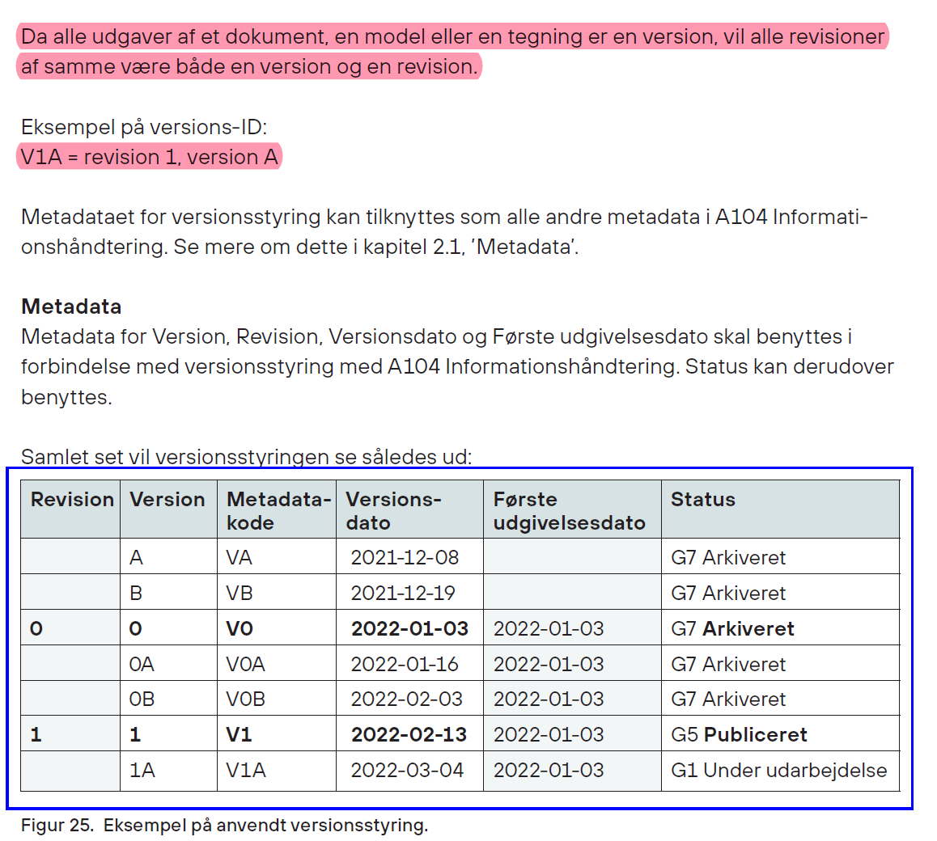
 | Z | Dokumentnavn (Titel som identificerer et dokument) | Udtræksmodel |  | Beslutningsplan |  |  |  |  | Aflevering (A9) | A9 |  |  | Projektforslag (D2.A4) | D2.A4 | Præsentation (PowerPoint) | 4 |  |  | Udv.model(F03) | F03 | GEOMETRI (C07) |  |  |  |  |  |  | Tunnel(K23) | K23 | Geologi (M24) | M24 | Faglig viden om informationer relateret til jordkloden vedrø- rende undergrund og grundvand.
Filtype bruges kun i filnavne!
F01: Tegningsfil. Typisk 2D-AutoCAD-tegninger eller tegningere i anden 2D-software. F1 er ikke at forveksle med F6 som er digitalt udtræk/print/plot.
F02: Fagmodel. Typisk en Revit eller anden BIM-modelfil. Arkitektmodel, Terrænmodel, Ingeniørmodeller.
F03: Udvekslingsfagmodel. Modelfil oprettet ud fra en eller flere fagmodeller med det formål at formidle modeldata fra ét fagområde til et andet. Typisk anvendt for 3-d-modelfiler, fx IFC-model
F04: Fællesmodel. Modelfil der indeholdes flere forskellige fagmodeller linket sammen i en fælles model til brug for granskning, visualisering og konsistenskontrol. Typisk anvendt for 3-d-modelfiler, fx Naviswork, BiMcollab og Solibri.
F05: Modeludtræksfil. Udtræk fra en fagmodel af bygningsdele, fx tagkonstruktionen, møbler, vægge m.v. vha. Revit: Groups→Convert Group to file (Link).
F06: Digital plot. Digital tegning i form af print i PDF, DWF, jpg m.v.
F07: Notationsfil. Typisk tegningsrammer, tegningsskilte, templates, noter, signaturforklaringer m.v i en fil/family.
F08: Symbolfil. Typisk 2D-symboler. Fx brandsymboler, el-symboler mv. Kan være lavet i Revit eller AutoCAD.
F09: Linjeføringsfil. Kan ikke vælges i systemet. Typisk DSB filer inden for veje og jernbaner.
F10: Objektfil. Typisk 3D objekter fx som loadable families i Revit.
F11: Hovedfil/Centralfil. Brugere af BIM360 ligger centralfilen oppe i skyen og loaklfilen er gemt på computeren.
F12: Viewfil. Fil der indeholder views, som benyttes som referencefil for tegnings, fagmodel eller fællesmodeller. Fx Revit (RVT), ArchiCAD (PLN), AutoCAD(DWG), BCF, Tekla (TBP), Navisworks (NWD)
F13: Skitser. Typisk indskannede 2D-skitser
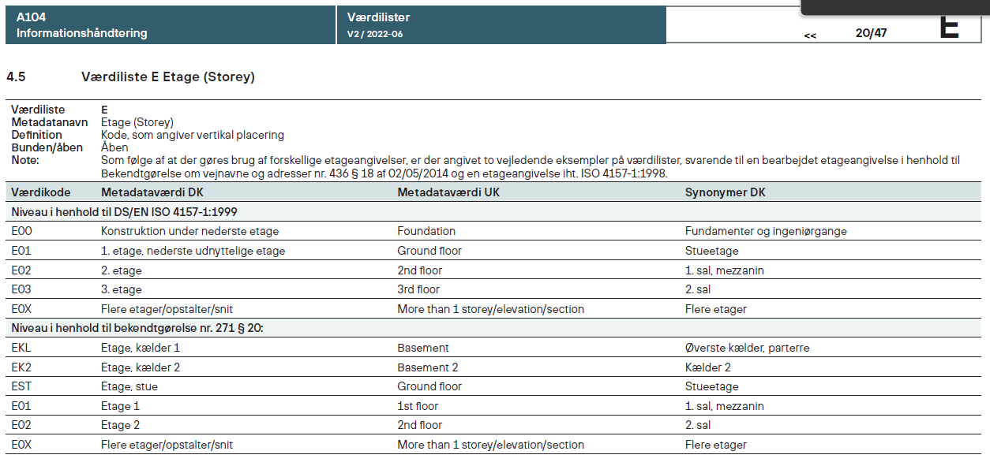
 |  |  | Vindue |  | Brandanalyse |  |  |  |  | Programfasen (A11) | A11 |  |  | Myndighedsprojekt (D2.A5) | D2.A5 | Regneark | 4 |  |  | Fællesmodel(F04) | F04 | GEOMETRI (C07) |  |  |  |  |  |  | Havneanlæg(K24) | K24 | Geoteknik (M25) | M25 | Faglig viden om jords fysiske egenskaber og bæreevne.
 |  |  | Døre |  | Brev til bygherre |  |  |  |  | Forslagsfasen (A12) | A12 |  |  | Udbudsprojekt (D2.A6) | D2.A6 | Skitse | 4 |  |  | Modeludtræksfil(F05) | F05 | GEOMETRI (C07) |  |  |  |  |  |  | Maskinanlæg(K25) | K25 | Grafisk design (M26) | M26 | Faglig viden om formgivning og opsætning til tryk.
 |  |  |  |  | D&V-manual |  |  |  |  | Projekteringsfasen (A13) | A13 |  |  | Udførelsesprojekt (D2.A7) | D2.A7 |  |  |  |  | Digitalt plot/udtræk(F06) | F06 | GEOMETRI (C07) |  |  |  |  |  |  | Energikilder(K26) | K26 | Højspænding (M27) | M27 | Faglig viden om installationer for strøm med spænding på over 1.000 volt. Elektrisk spænding på over 250 volt, især over 1.000 volt, fx i forbindelse med produktion og distribution af strøm
 |  |  |  |  | Detailtidsplan |  |  |  |  | Udførelsesfasen (A14) | A14 |  |  | Udførelse (D2.A8) | D2.A8 |  |  |  |  | Notationsfil(F07) | F07 | GEOMETRI (C07) |  |  |  |  |  |  |  |  | IKT-håndtering (M28) | M28 | Faglig viden om informations- og kommunikationsteknologi.
 |  |  |  |  | Dispensationsansøgning |  |  |  |  | Brugsfasen (A15) | A15 |  |  | UDBUD & TILBUD (P3) | P3 |  |  |  |  | Symbolfil(F08) | F08 | GEOMETRI (C07) |  |  |  |  |  |  | VidensOmråde - Kort vers. (Bunden) | Værdikode | Indeklima (M29) | M29 | Faglig viden om betydningen af temperatur, lys, statisk elek- tricitet, luftfugtighed mv. for menneskers komfort og velvære indendørs. Luftfugtighed, indeklimamåling
 |  |  | Udfyld selv de grønne felter, eller tilføj nye ↓ |  | Egenskabsanalyse |  |  |  |  |  |  |  |  | FABRIKATION (P6) | P6 |  |  |  |  |  |  |  |  |  |  |  |  |  |  |  | Industrielt design (M30) | M30 | Faglig viden om formgivning og produktion af genstande for fabrikationsmæssig produktion.
 |  |  | Tegningsnavne (Åben) |  | Energirammeberegning |  |  |  |  |  |  |  |  | DRIFT (P8) | P8 |  |  |  |  |  |  |  |  |  |  |  |  |  | Arkitektur(K01) | K01 | Jordhåndtering (M31) | M31 | Faglig viden om udgravning, afstivning og lignende af jord. Gravning, jordarbejde for ledninger, udgravning
 |  |  | Afløbsplan |  | Fugtanalyse |  |  |  |  |  |  |  |  |  |  |  |  |  |  |  |  |  |  |  |  |  |  |  | By og landskab(K02) | K02 | Kloak (M32) | M32 | Faglig viden om installationer for afløb. Septiktank, dræn, dræning, regnvandsbrønd
 |  |  | Afsætningsplan |  | Færdigmelding |  |  |  |  |  |  |  |  |  |  |  |  |  |  | Sheet (Bunden) | Værdikode | Mappe |  |  |  |  |  |  | Kort- og landmåling(K06) | K06 | Kontrakt (M33) | M33 | Faglig viden om kontraktuelle aftaler, betingelser og vilkår.
 |  |  | Arealplan |  | Granskningsdokument |  |  |  |  |  |  |  |  |  |  |  |  |  |  | Fagmodel(F02) | F02 | GEOMETRI (C07) |  |  |  |  |  |  | VVS & kloak (K08) | K08 | Kotering (M34) | M34 | Faglig viden om afsætning og behandling af terrænpunkter og højdekurver.
 |  |  | Armeringsplan |  | Gruppekontrakt |  |  |  |  |  |  |  |  |  |  |  |  |  |  | Fællesmodel(F04) | F04 | GEOMETRI (C07) |  |  |  |  |  |  | Konstruktioner(K09) | K09 | Køling (M35) | M35 | Faglig viden om funktioner, som gør rum eller objekter koldere. Faglig viden om installationer for køling af bygningsdele, rum og bygværker
 |  |  | Beliggenhedsplan |  | Hovedtidsplan |  |  |  |  |  |  |  |  | Totalliste - ikke nødvendigt på studiet! |  |  |  |  |  |  |  |  |  |  |  |  |  |  | Forsyning og afledning(K19) | K19 | Kørestrøm (M36) | M36 | Faglig viden om strøm, som bruges til fremdrift.
 |  |  | Belysningsplan |  | IKT-procesmanual |  |  |  |  |  |  |  |  | Indholdstype_DOK_LANG (Bunden/Åben) | Værdikode |  |  |  |  |  |  |  |  |  |  |  |  |  |  |  | Lavspænding (M37) | M37 | Faglig viden om installationer for strøm med spænding på under 1.000 volt. Elektrisk spænding på under 1.000 volt, fx i forbindelse med produktion og distribution af strøm
 |  |  | Belægningsplan |  | IKT-specifikation |  |  |  |  |  |  |  |  |  |  |  |  |  |  |  |  |  |  |  |  |  |  |  |  |  | Life cycle assess- ment (LCA) (M38) | M38 | Faglig viden om vurdering af produkters eller produktsyste- mers miljøbelastning gennem hele deres livscyklus. CO2-aftryk, levetid
 |  |  | Brandplan |  | Kontrolplan |  |  |  |  |  |  |  |  | BASIS (C01) | C01 |  |  |  |  | Family (Bunden) | Værdikode | Mappe |  |  |  |  |  |  |  |  | Life cycle costing (LCC) (M39) | M39 | Faglig viden om estimering af totalomkostninger for et bygge- ris levetid.
Revisionsberskrivelse af Excelarket:
KEA_Molio_Informationshåndtering A104_VA (BJA): VA: Version A er den første version af Molios Informationshåndtering i en forenklet udgave.
 |  |  | Brugsvandsplan |  | Lokalplan |  |  |  |  |  |  |  |  | Arkiveringsfortegnelse (C01.01) | C01.01 |  |  |  |  | Notationsfil(F07) | F07 | GEOMETRI (C07) |  |  |  |  |  |  |  |  | Linjeføring (M40) | M40 | Faglig viden om føring af forsyninger i terræn.
 |  |  | Dagslys - 10% - reglen |  | Opgavegrundlag |  |  |  |  |  |  |  |  | Organisation (C01.02) | C01.02 |  |  |  |  | Symbolfil(F08) | F08 | GEOMETRI (C07) |  |  |  |  |  |  |  |  | Logistikplanlægning (M41) | M41 | Faglig viden om styring og planlægning af varer og/eller men- nesker. Kørekurver
 |  |  | Dagslys - 300 Lux - metoden |  | Organisationsdiagram |  |  |  |  |  |  |  |  | Skabelon (C01.03) | C01.03 |  |  |  |  |  |  |  |  |  |  |  |  |  |  |  | Luft- og gasarter (M42) | M42 | Faglig viden om tekniske bygningsinstallationer, som behand- ler eller leverer luftarter.
 |  |  | Detalje - Dør bund- og topkarm |  | Portfolio |  |  |  |  |  |  |  |  | AFTALE (C02) | C02 |  |  |  |  |  |  |  |  |  |  |  |  |  |  |  | Lysdesign (M43) | M43 | Faglig viden om formgivning og anvendelse af brugsgenstan- de og anordninger, der afgiver lys. Belysningsdesign, lampedesign, lyssætning, belysning
 |  |  | Detalje - fundament |  | Projekteringstidsplan |  |  |  |  |  |  |  |  | Aflevering (C02.01) | C02.01 |  |  |  |  |  |  |  |  |  |  |  |  |  |  |  | Matrikulering og landmåling (M44) | M44 | Faglig viden om informationer relateret til jordkloden for fast- læggelse af ejendom i en matrikel. Udstykning, afsætning, målsætning, opmåling
 |  |  | Detalje - tagfod |  | Projektforslag |  |  |  |  |  |  |  |  | Forsikring (C02.02) | C02.02 |  |  |  |  | IMG (Bunden) | Værdikode | Mappe |  |  |  |  |  |  |  |  | Miljøcertificering (M45) | M45 | Faglig viden om udvikling uden ødelæggelse af det fremtidige livsgrundlag ved anvendelse af miljøcertificeringssystemer. BREEAM, DGNB, Nordic Ecolabel, Green lease, Svanemærke
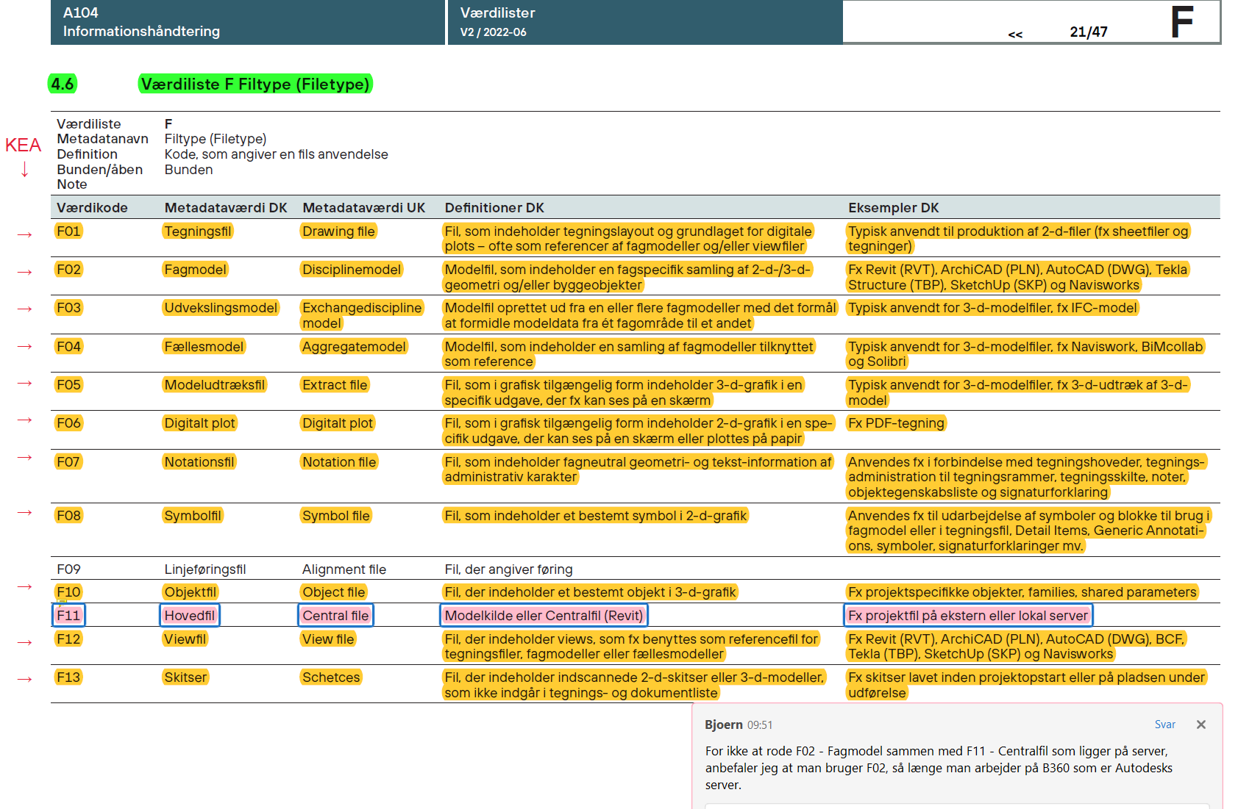
 |  |  | Detalje - vinduesfals |  | Referat fra bygherremøde |  |  |  |  |  |  |  |  | Fuldmagt (C02.03) | C02.03 |  |  |  |  | Udtræksfil - Vis(F05) | F05 | GEOMETRI (C07) |  |  |  |  |  |  |  |  | Miljøsanering (M46) | M46 | Faglig viden om kildesorteringen i forbindelse med fornyelse eller nedrivning af bygninger.
 |  |  | El-plan |  | Referat fra projekteringsmøde |  |  |  |  |  |  |  |  | Garanti (C02.04) | C02.04 |  |  |  |  | Digitalt plot - Vis(F06) | F06 | GEOMETRI (C07) |  |  |  |  |  |  |  |  | Møbeldesign (M47) | M47 | Faglig viden om formgivning og produktion af møbler. Møbeldesigner
 |  |  | Facade PE |  | Risikoanalyse |  |  |  |  |  |  |  |  | Kontrakt (C02.05) | C02.05 |  |  |  |  |  |  |  |  |  |  |  |  |  |  |  | Nedbrydning og bortskaffelse (M48) | M48 | Faglig viden om demontering og fjernelse af eksisterende byg- geri. Nedrivningsentreprenør, nedrivningsentreprise, forberedelse og demontering, forbrænding
 |  |  | Facade PN |  | Statisk redegørelse |  |  |  |  |  |  |  |  | Aftaleseddel (C02.06) | C02.06 |  |  |  |  |  |  |  |  |  |  |  |  |  |  |  | Ophavsret (M49) | M49 | Faglig viden om lovmæssig ophavsret.
 |  |  | Facade PS |  | Udbudsbrev |  |  |  |  |  |  |  |  | IKT (C02.07) | C02.07 |  |  |  |  |  |  |  |  |  |  |  |  |  |  |  | Produktudvikling (M50) | M50 | Faglig viden om at forbedre eller opfinde nye produkter og processer for at bringe det i produktion og på marked. Produktdesign
 |  |  | Facade PW |  | U-værdiberegning |  |  |  |  |  |  |  |  | OEKONOMI (C03) | C03 |  |  |  |  |  |  |  |  |  |  |  |  |  |  |  | Regnvandsafledning (LAR) (M51) | M51 | Faglig viden om installationer for lokal afledning af regnvand og klimasikring. Regnvandsbed, faskine, nedsivningsanlæg
 |  |  | Fundamentsplan |  | Ydelsesplan |  |  |  |  |  |  |  |  | Betalingsplan (C03.01) | C03.01 |  |  |  |  |  |  |  |  |  |  |  |  |  |  |  | Renovation (M52) | M52 | Faglig viden om håndtering af aktiver vedrørende håndtering og bortskaffelse af affald. Affaldshåndtering, renovationsfirma
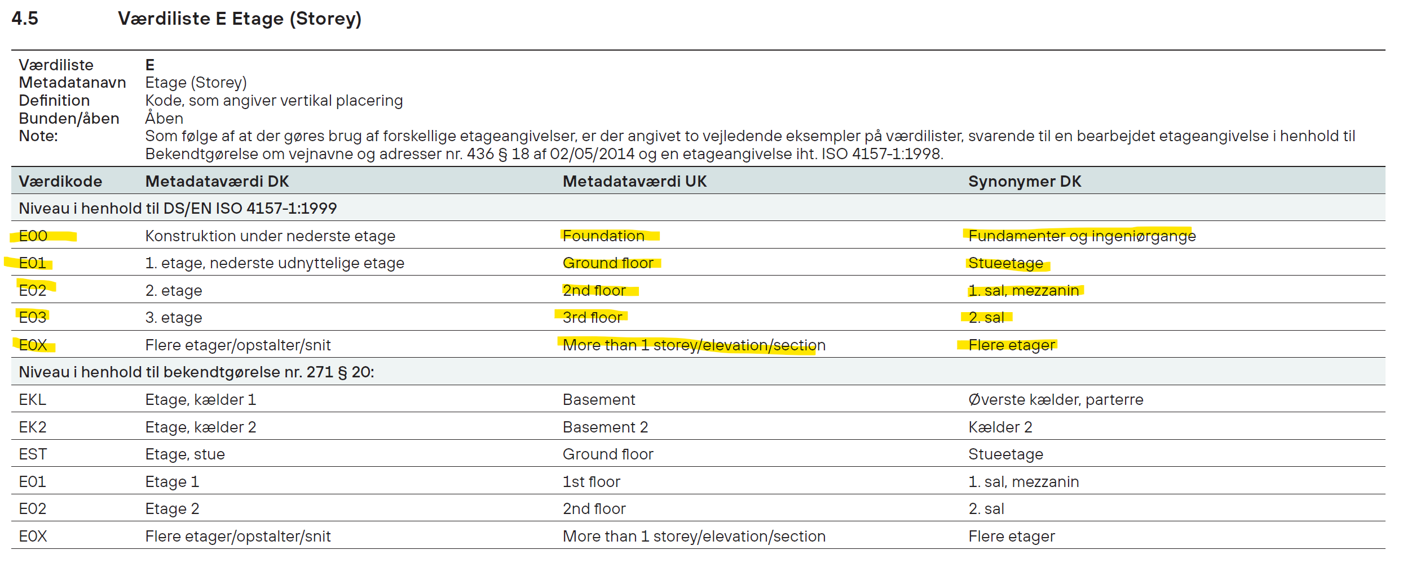
 |  |  | Hovedsnit - længdesnit |  |  |  |  |  |  |  |  |  |  | Bevilling (C03.02) | C03.02 |  |  |  |  |  |  |  |  |  |  |  |  |  |  |  | Renovering (M53) | M53 | Faglig viden om fornyelse af en eksisterende løsning.
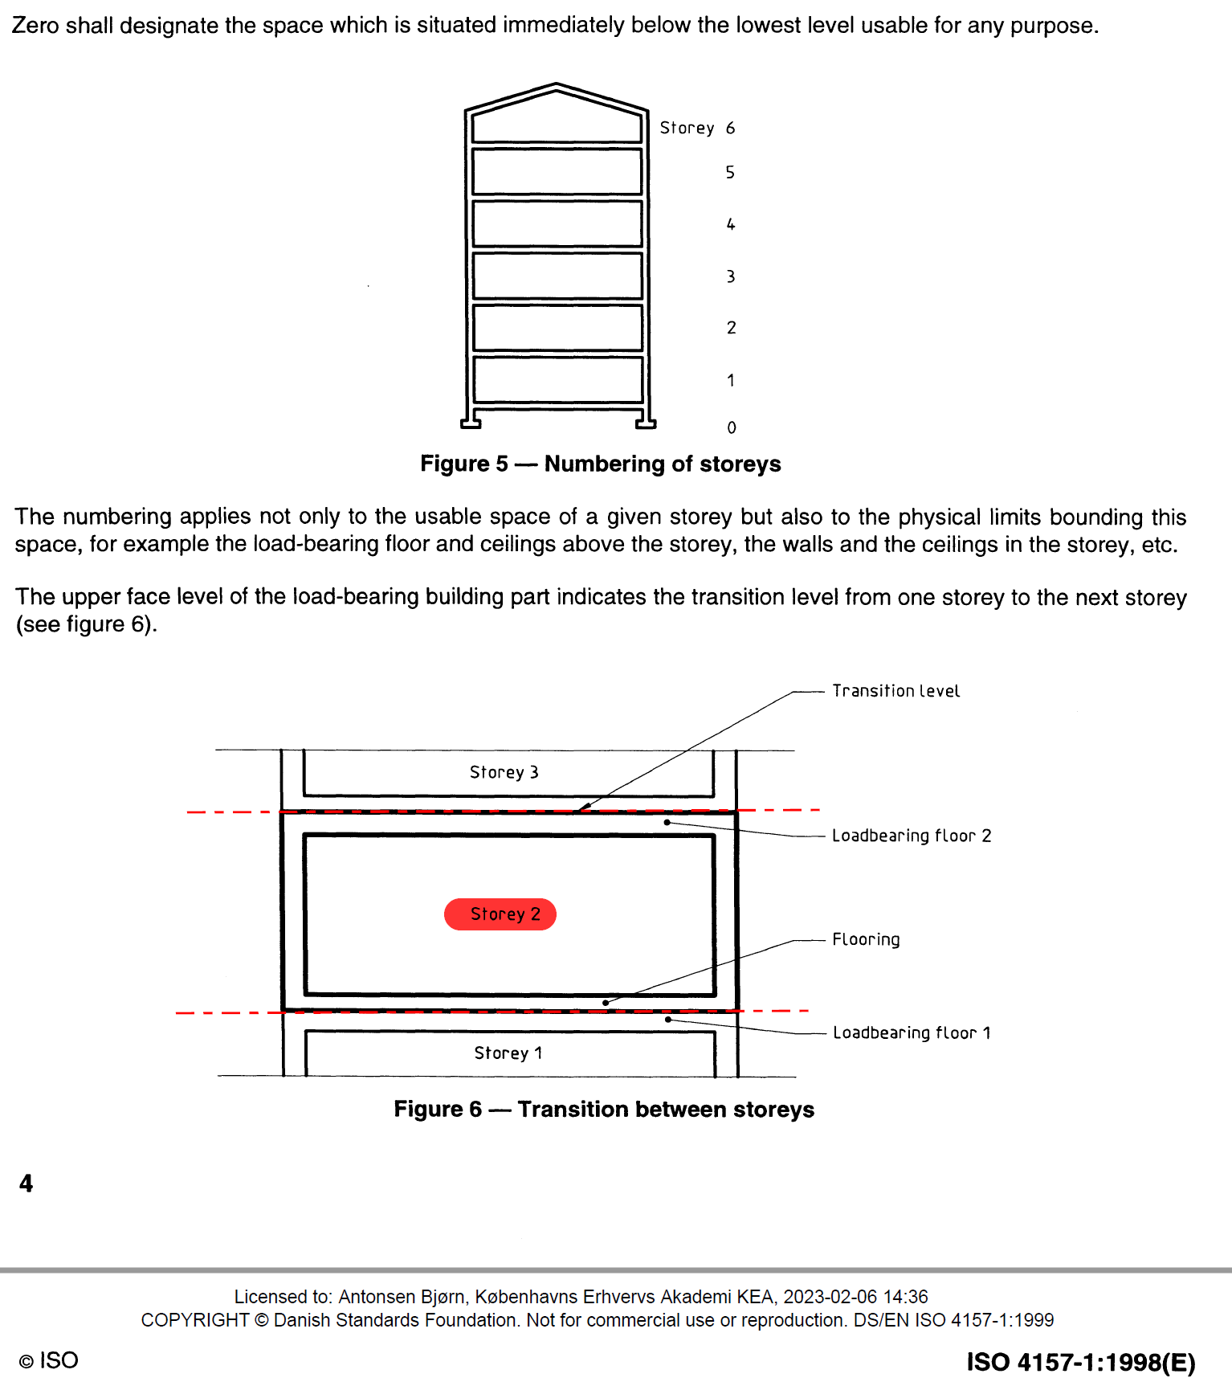
 |  |  | Hovedsnit - tværsnit |  |  |  |  |  |  |  |  |  |  | Budget (C03.03) | C03.03 |  |  |  |  |  |  |  |  |  |  |  |  |  |  |  | Reserveforsyning (M54) | M54 | Faglig viden om beholdning eller metode til levering af noget, som der ikke er et aktuelt behov for. Reserveforsyningsanlæg
 |  |  | Hovedsnit 1_100 |  |  |  |  |  |  |  |  |  |  | Regnskab (C03.04) | C03.04 |  |  |  |  |  |  |  |  |  |  |  |  |  |  |  | Rørføring (M55) | M55 | Faglig viden om samling af rør til brug for installationer.
 |  |  | Hovedsnit 1_20 |  |  |  |  |  |  |  |  |  |  | Faktura (C03.05) | C03.05 |  |  |  |  |  |  |  |  |  |  |  |  |  |  |  | Råd og svamp (M56) | M56 | Faglig viden om nedbrydende svampe og behandling heraf. Råd- og svampekonsulent
 |  |  | Hovedsnit 1_50 |  |  |  |  |  |  |  |  |  |  | Prisoverslag (C03.06) | C03.06 |  |  |  |  |  |  |  |  |  |  |  |  |  |  |  | Sanitet (M57) | M57 | Faglig viden om installationer til brug på toiletter og i vådrum.
 |  |  | Hulgennemføringsplan |  |  |  |  |  |  |  |  |  |  | Udbudsbehandling (C03.07) | C03.07 |  |  |  |  |  |  |  |  |  |  |  |  |  |  |  | Signalanlæg (M58) | M58 | Faglig viden om en funktion, der sender/formidler information om en begivenhed/et fænomen.
 |  |  | Kloakplan |  |  |  |  |  |  |  |  |  |  | MYNDIGHED & INSTANSER (C04) | C04 |  |  |  |  |  |  |  |  |  |  |  |  |  |  |  | Sikringsanlæg (M59) | M59 | Faglig viden om installationer for strøm for sikring mod utilsig- tede hændelser.
 |  |  | Loftplan |  |  |  |  |  |  |  |  |  |  | Ansøgning (C04.01) | C04.01 |  |  |  |  |  |  |  |  |  |  |  |  |  |  |  | Skelfastsættelse (M60) | M60 | Faglig viden om afsættelse af grænser mellem matrikler.
 |  |  | Loftsplan |  |  |  |  |  |  |  |  |  |  | Anmeldelse (C04.02) | C04.02 |  |  |  |  |  |  |  |  |  |  |  |  |  |  |  | Softwaredesign (M61) | M61 | Faglig viden om formgivning af brugsgenstande i form af pro- grammel, der kan afvikles i et computersystem. Softwareudvikling, softwaredesigner, softwareudvikler
 |  |  | Møbleringsplan |  |  |  |  |  |  |  |  |  |  | Lokalplan (C04.03) | C04.03 |  |  |  |  |  |  |  |  |  |  |  |  |  |  |  | Spildevand (M62) | M62 | Faglig viden om at lede spildevand væk eller få det til at ændre retning.
 |  |  | Målsætningsplan |  |  |  |  |  |  |  |  |  |  | Myndighedskrav (C04.04) | C04.04 |  |  |  |  |  |  |  |  |  |  |  |  |  |  |  | Sprinkling (M63) | M63 | Faglig viden om udformning og installation af anlæg til be- kæmpelse af brand i begyndelsesfasen. Faglig viden om installationer for slukning af brand med vand
 |  |  | Rumoversigtsplan |  |  |  |  |  |  |  |  |  |  | Tilladelse (C04.05) | C04.05 |  |  |  |  |  |  |  |  |  |  |  |  |  |  |  | Standardisering (M64) | M64 | Faglig viden om at forbedre eller opfinde nye produkter og gøre denne viden til en fælles måde at gøre dette på. Harmonisering, ensretning
 |  |  | Situationsplan |  |  |  |  |  |  |  |  |  |  | Ejerforhold (C04.06) | C04.06 |  |  |  |  |  |  |  |  |  |  |  |  |  |  |  | Statik (M65) | M65 | Faglig viden om et bygværks egenskaber og påvirkning heraf i forhold til kræfter i bygningskonstruktioner. Konstruktiv virkemåde, laster, forankring
 |  |  | Statisk system |  |  |  |  |  |  |  |  |  |  | ANALYSE (C05) | C05 |  |  |  |  |  |  |  |  |  |  |  |  |  |  |  | Stærkstrøm (M66) | M66 | Faglig viden om installationer for strøm på 100 volt eller mere.
 |  |  | Tagplan |  |  |  |  |  |  |  |  |  |  | Beregning (C05.01) | C05.01 |  |  |  |  |  |  |  |  |  |  |  |  |  |  |  | Svagstrøm (M67) | M67 | Faglig viden om installationer for strøm på under 25 volt.
 |  |  | Tegningsliste |  |  |  |  |  |  |  |  |  |  | Opmåling (C05.02) | C05.02 |  |  |  |  |  |  |  |  |  |  |  |  |  |  |  | Tekstildesign (M68) | M68 | Faglig viden om formgivning og anvendelse af brugsgenstan- de af vævet materiale til anvendelse for inventar, beklædning og dekoration. Tekstilgeometri, tøjdesign, tekstildesigner
 |  |  | Udsparinger i dæk |  |  |  |  |  |  |  |  |  |  | Registrering (C05.03) | C05.03 |  |  |  |  |  |  |  |  |  |  |  |  |  |  |  | Tilgængelighed (M69) | M69 | Faglig viden om et bygværks egenskaber og påvirkning heraf i forhold til sværhedsgrad af adgang til samt bevægelse og ophold i bygværket. Handicapforhold
 |  |  | Varmeplan |  |  |  |  |  |  |  |  |  |  | Simulering (C05.04) | C05.04 |  |  |  |  |  |  |  |  |  |  |  |  |  |  |  | Trafikplanlægning (M70) | M70 | Faglig viden om udarbejdelse af planer for trafikale strukturer.
 |  |  | Ventilationsplan |  |  |  |  |  |  |  |  |  |  | Undersøgelse (C05.05) | C05.05 |  |  |  |  |  |  |  |  |  |  |  |  |  |  |  | Udbudsret (M71) | M71 | Faglig viden om regler, rettigheder og regulering af konflikter i forbindelse med udbud og tilbud på ydelser og leverancer. Udbud, tilbud, licitation, tildelingskriterium, udbudsgrundlag
 |  |  |  |  |  |  |  |  |  |  |  |  |  | Foto og video (C05.06) | C05.06 |  |  |  |  |  |  |  |  |  |  |  |  |  |  |  | Uddannelse (M72) | M72 | Faglig viden om videreformidling af viden, som sætter modta- geren i stand til at udføre et bestemt hverv.
 |  |  |  |  |  |  |  |  |  |  |  |  |  | MØDE (C06) | C06 |  |  |  |  |  |  |  |  |  |  |  |  |  |  |  | Vand (M73) | M73 | Faglig viden om tekniske bygningsinstallationer, som behand- ler eller leverer væsker.
 |  |  |  |  |  |  |  |  |  |  |  |  |  | Bygherremøde (C06.01) | C06.01 |  |  |  |  |  |  |  |  |  |  |  |  |  |  |  | Varme (M74) | M74 | Faglig viden om funktioner, som gør rum eller objekter varmere.
 |  |  |  |  |  |  |  |  |  |  |  |  |  | Projekteringsmøde (C06.04) | C06.04 |  |  |  |  |  |  |  |  |  |  |  |  |  |  |  | Ventilation (M75) | M75 | Faglig viden om installationer for udskiftning af luft i bygværker og rum.
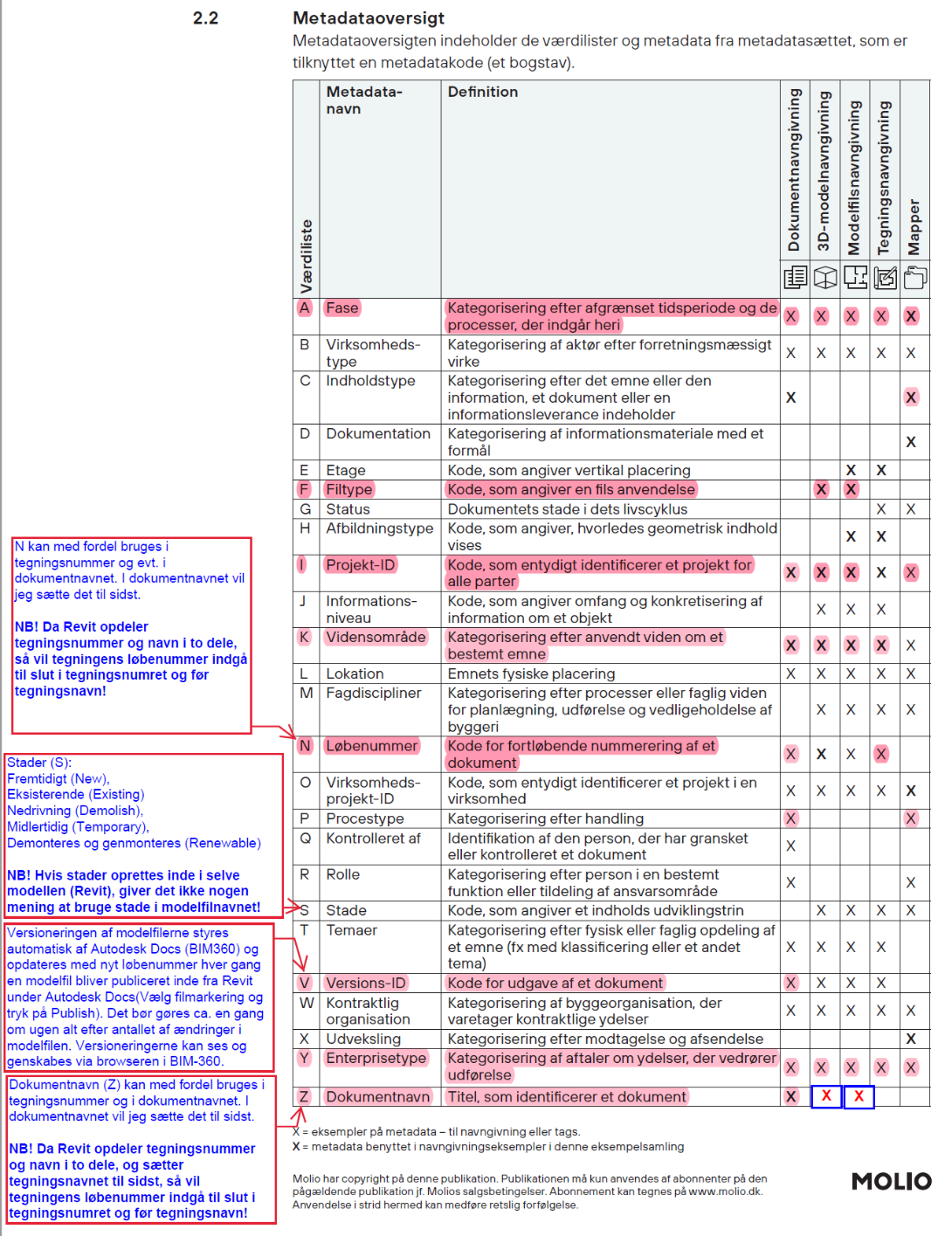
 |  |  |  |  |  |  |  |  |  |  |  |  |  | Projektgennemgang (C06.05) | C06.05 |  |  |  |  |  |  |  |  |  |  |  |  |  |  |  | Webinterfacedesign (M76) | M76 | Faglig viden om udformning og installation af brugerflader til internettet.
 |  |  |  |  |  |  |  |  |  |  |  |  |  | Projektgranskning (C06.09) | C06.09
 |  |  |  |  |  |  |  |  |  |  |  |  |  | Projektplanlægning (C06.10) | C06.10
 |  |  |  |  |  |  |  |  |  |  |  |  |  | Internt møde (C06.18) | C06.18
 |  |  |  |  |  |  |  |  |  |  |  |  |  | TEKNISK SPECIFIKATION (C08) | C08
 |  |  |  |  |  |  |  |  |  |  |  |  |  | Generelt (C08.01) | C08.01
 |  |  |  |  |  |  |  |  |  |  |  |  |  | Byggesags- & arbejdsbeskr. (C08.02) | C08.02
 |  |  |  |  |  |  |  |  |  |  |  |  |  | Udbudsmateriale (C08.03) | C08.03
 |  |  |  |  |  |  |  |  |  |  |  |  |  | Rumspecifikation (C08.04) | C08.04
 |  |  |  |  |  |  |  |  |  |  |  |  |  | Sikkerhed & arbejdsmiljø (C08.05) | C08.05
 |  |  |  |  |  |  |  |  |  |  |  |  |  | Byggeplads (C08.06) | C08.06
 |  |  |  |  |  |  |  |  |  |  |  |  |  | Miljø & bæredygtighed (C08.07) | C08.07
 |  |  |  |  |  |  |  |  |  |  |  |  |  | Materiale & produktdata (C08.08) | C08.08
 |  |  |  |  |  |  |  |  |  |  |  |  |  | Drift- & vedligehold (C08.09) | C08.09
 |  |  |  |  |  |  |  |  |  |  |  |  |  | KVALITET (C10) | C10
 |  |  |  |  |  |  |  |  |  |  |  |  |  | Granskning (C10.01) | C10.01
 |  |  |  |  |  |  |  |  |  |  |  |  |  | Kontrol (C10.02) | C10.02
 |  |  |  |  |  |  |  |  |  |  |  |  |  | KS-dokumentation (C10.03) | C10.03
 |  |  |  |  |  |  |  |  |  |  |  |  |  | Kvalitetsplan (C10.04) | C10.04
 |  |  |  |  |  |  |  |  |  |  |  |  |  | Risikovurdering (C10.05) | C10.05
 |  |  |  |  |  |  |  |  |  |  |  |  |  | Tilsyn (C10.06) | C10.06
 |  |  |  |  |  |  |  |  |  |  |  |  |  | Mangel (C10.07) | C10.07
 |  |  |  |  |  |  |  |  |  |  |  |  |  | Forespørgsel (C10.08) | C10.08
 |  |  |  |  |  |  |  |  |  |  |  |  |  | Audit (C10.09) | C10.09
 |  |  |  |  |  |  |  |  |  |  |  |  |  | Commissioning (C10.10) | C10.10
 |  |  |  |  |  |  |  |  |  |  |  |  |  | TID- & RESSOURCESTYRING (C11) | C11
 |  |  |  |  |  |  |  |  |  |  |  |  |  | Projektplan (C11.01) | C11.01
 |  |  |  |  |  |  |  |  |  |  |  |  |  | Tidsplan (C11.02) | C11.02
 |  |  |  |  |  |  |  |  |  |  |  |  |  | Ressourceplan (C11.03) | C11.03
 |  |  |  |  |  |  |  |  |  |  |  |  |  | GRUNDLAG (D1) | D1
 |  |  |  |  |  |  |  |  |  |  |  |  |  | Byggeprogram (D1.A2) | D1.A2
 |  |  |  |  |  |  |  |  |  |  |  |  |  | Dispositionsforslag (D1.A3) | D1.A3
 |  |  |  |  |  |  |  |  |  |  |  |  |  | Projektforslag (D1.A4) | D1.A4
 |  |  |  |  |  |  |  |  |  |  |  |  |  | Myndighedsprojekt (D1.A5) | D1.A5
 |  |  |  |  |  |  |  |  |  |  |  |  |  | Udbudsprojekt (D1.A6) | D1.A6
 |  |  |  |  |  |  |  |  |  |  |  |  |  | AFLEVERING (D2) | D2
 |  |  |  |  |  |  |  |  |  |  |  |  |  | Byggeprogram (D2.A2) | D2.A2
 |  |  |  |  |  |  |  |  |  |  |  |  |  | Dispositionsforslag (D2.A3) | D2.A3
 |  |  |  |  |  |  |  |  |  |  |  |  |  | Projektforslag (D2.A4) | D2.A4
 |  |  |  |  |  |  |  |  |  |  |  |  |  | Myndighedsprojekt (D2.A5) | D2.A5
 |  |  |  |  |  |  |  |  |  |  |  |  |  | Udbudsprojekt (D2.A6) | D2.A6
 |  |  |  |  |  |  |  |  |  |  |  |  |  | Udførelse (D2.A7) | D2.A7

